Sheet1
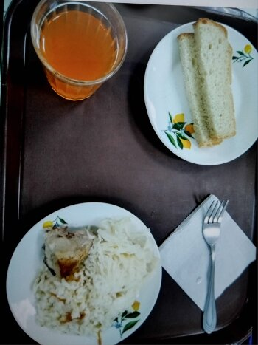
Школа | МБОУ Большекирсановская сош имени Героя Советского Союза Хайло В.А. |  |  | Отд./корп |  |  |  | День | 2024-04-24

Прием пищи | Раздел | № рец. | Блюдо | Выход, г | Цена | Калорийность | Белки | Жиры | Углеводы
Завтрак | гор.блюдо | 291 | плов из птицы | 200.00 | 48.62 | 302.67 | 16.89 | 9.87 | 36.45
 | гор.напиток | 507 | напиток с витаминами Витошка | 200.00 | 12.00 | 80.00 | 0.00 | 0.00 | 19.00
 | хлеб | н | хлеб пшеничный | 40.00 | 2.53 | 92.00 | 3.04 | 0.32 | 18.80
 |  | н | овощи натуральные соленые (капуста квашенная) | 60.00 | 7.04 | 7.20 | 0.42 | 0.60 | 1.14

Завтрак 2 | фрукты

Обед | закуска
 | 1 блюдо |  | .
 | 2 блюдо
 | гарнир
 | сладкое
 | хлеб бел.
 | хлеб черн.

 |  |  |  | 500.00 | 70.19 | 481.87 | 20.35 | 10.79 | 75.39

